상품제안서
신일 캠핑 멀티팬 삼각대 선풍기 | 상품코드: F30727

 |  |  |  |  |  |  | 02-412-0044 | www.easy1.co.kr
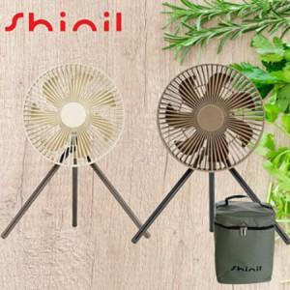

【상세/제작정보】

【인쇄/포장옵션】 | 레이저, 풀칼라 / 포장지포장

【공급단가】 | 수량 | 50~ | 100~ | 300~ | 500~ | 1,000~
*VAT별도 | 단가 | 28,560원 | 28,080원 | 27,370원 | 26,890원 | 26,180원

【상품 URL】 | http://www.easy1.co.kr/src/goods_detail.php?gdno=30727

